语法分析
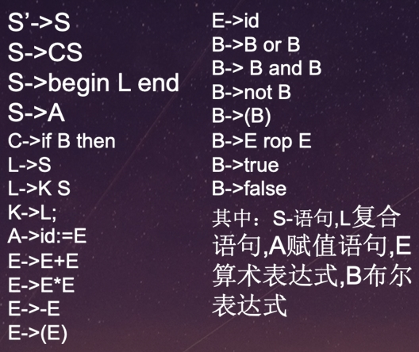
序号 | 产生式 | 非终结符 | First集 | Follow集 | 终结符
0 | S'->S | S' | if、begin、id | #、 | begin
1 | S->CS | S | if、begin、id | #、end、； | end
2 | S->begin L end | C | if | if、begin、id | id
3 | S->A | L | if、begin、id | end、; | if
4 | C->if B then | K | if、begin、id | if、begin、id | then
5 | L->S | A | id | #、end、； | or
6 | L->KS | E | -、（、id | #、+、*、）、rop、end、；、then、or、and | and
7 | K->L; | B | not、-、（、id、true、false | then、or、and、) | not
8 | A->id:=E |  |  |  | rop
9 | E->E+E |  |  |  | false
10 | E->E*E |  |  |  | true
11 | E->-E |  |  |  | ;
12 | E->( E) |  |  |  | :=
13 | E->id |  |  |  | +
14 | B->B or B |  |  |  | -
15 | B->B and B |  |  |  | *
16 | B->not B |  |  |  | (
17 | B->(B) |  |  |  | )
18 | B->E rop E
19 | B->true
20 | B->false

